关系图
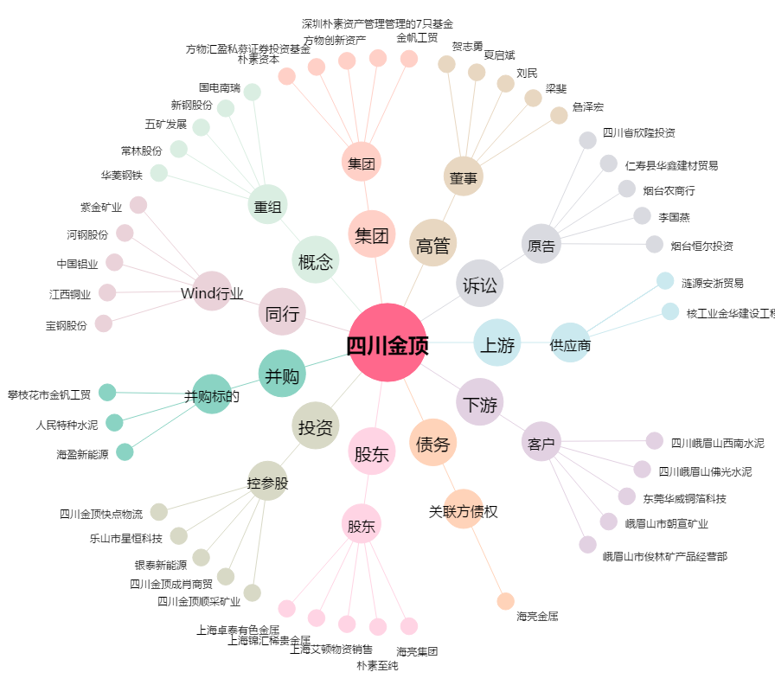
四川金顶[600678.SH] - 关系概览图

